Dashboard
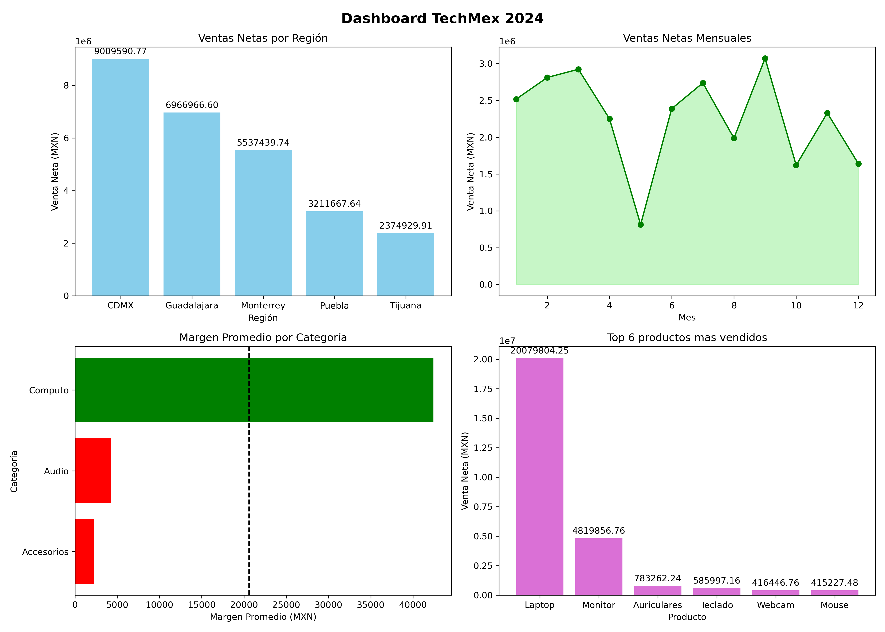

¿Qué región tiene el peor desempeño y por qué crees que es así?
Tijuana,aportando solo el 8.76% del total de ventas con solo $ 2,374,929.91 vendido y con un promedio de $ 53,975.68 .Reflejando que a pesar de ser la de peor desempeño genera buenas ventas para la empresa con casi un 10% y esto puede ser gracias la dificultad de llevar mercancia para esa region, ademas de que en zonas como tijuana y otros estados que estan cerca de la frontera con EU tienen la facilidad para comprar mercancia en EU.
Por lo que se recomendaria hacer un estudio de mercado con respecto al mercado tech de EU y como se puede hacer competencia contra el mercado tech de EU para poder tener mejor influencia en Tijuana. Aunque en caso de no pder generar competencia vs su mercado se puede acceder a el para obtener mejores precios y tener mejores margenes, buscando un buen dealer en EU.
¿El producto más vendido es también el más rentable? ¿Qué le dices al director sobre eso?
Asi es el producto mas vendido (las laptops) es el que mejor rentabilidad tiene y lo podemos ver con sus $ 20,079,804.25 en ventas que generan un margen promedio de $ 58,694.81 supuerando por bastante a la segunda mejor(los monitores) con un margen promedio del $ 19,694.04 y unas ventas totales de $ 4,819,856.76 . Por lo que las laptops son el mejor producto que tiene TechMex hablando en ventas y margen. Por lo que se hace la recomendación de invertir en mayor cantidad en la categoria de computo que es la que mejor margen a la empresa genera
¿Hay algún mes o trimestre donde las ventas cayeron?
El mes donde las ventas cayeron notablemente fue en el mes 5 (mayo) ,teniendo una recuperación incluso un poco mejor que lo que bajo en el mes siguiente por lo que refleja que hubo un problema en ese mes , ya que fue el mes que en general el que menos ventas tuvo en el año con solo $ 813,722.64 , ademas que se puede ver que para el siguiente mes las ventas regresaron a esa tendencia de entre 3 a 2 millones que se tiene en la mayoria de meses.Mientras que el mejor mes fue el mes 9 (octubre) con $ 3,073,495.40 , el mejor mes de venta en el año. Esto se puede deber a varios factores, hablando del mes 5, que gracias al mes de abril que es un mes de gran gasto (gracias a las vacaciones de semana santa) lo que provoca que no haya tanta compra en mayo, o tambien puede ser por factores externos hablando nacional como internacionalmente.Por lo que se recomienda hacer un estudio temporal de como se han comportado ese mes en otros años y ver si la causa de su baja venta es gracias al gran gasto que se hace el mes de abril, o otros factores que se presentan en el mes de abril. Y en caso de que si sea causa del mes de abril se recomienda mandar una seria de ofertas que hagan que los compradores tenga el incentivo de comprar en mayo a pesar de sus gastos en abril.
¿Qué podría explicarlo? Si tuvieras que darle UNA recomendación al CEO en 30 segundos basada en estos datos, ¿cuál sería? Mi recomendación seria enfoque su inversion en la categoria de computo de la empresa , ya que es por mucho la categoria que mejores ventas tiene y, mas especificamente las laptops que son las que mejores ventas tiene, seguido de los monitores. Al igual que las mejores regiones donde mas destacan las ventas es en CDMX y Guadalajara,destacanto esta ultima con el mejor promedio de venta con $ 61,654.57 de venta.Por lo que en Guadalajara se hacen ventas grandes.Y finalmente tendriamos que estar pendiente del mes 9 (el mes con mejores ventas) los meses 5 (mese con menos ventas). Para poder ver si esos meses con el paso del tiempo siguen siendo los mese mas destacados de los años, o simplemente haya sido una casualidad que o, por otro lado , fueron acontecimientos internacionales o. nacionales que afectaron la venta de tecnologia de la empresa en esos meses.

